座標系・変数名
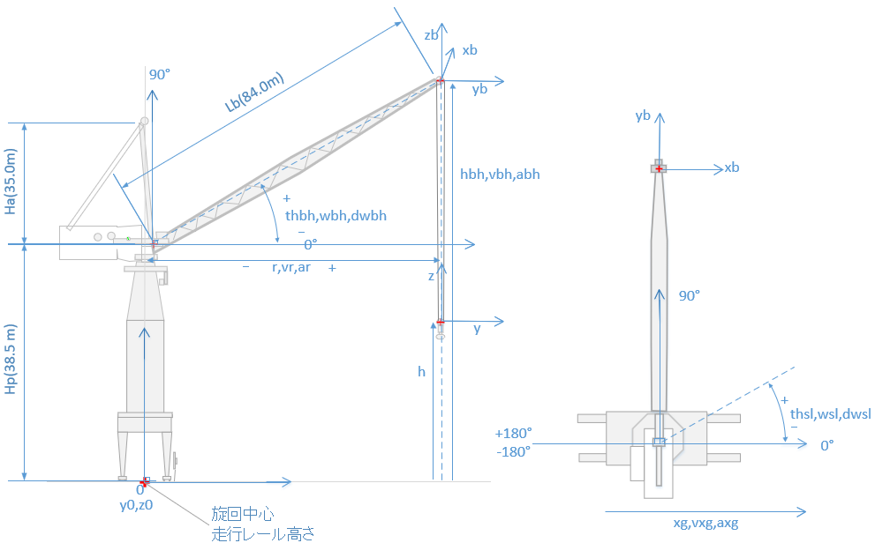

構造＆初期値
パラメータ | 値 | 変数名 | 説明 | 出展
定格荷重（質量）ton | 70.0 | Mr |  | ジブ部分組立図KG7972H
ジブの長さm | 84.0 | Lb |  | ジブ部分組立図KG7972H
TTB直径 | 3652 | Dttb |  | 図面 KG7420H
ジブレスト時引込主巻ドラム層数 | 6 |  |  | 引込ワイヤロープ掛け方図BN3131A
ジブレスト時引込引込ドラム層数 | 1 |  | あだ巻3 | 引込ワイヤロープ掛け方図BN3131A
休止時揚程m | 70.0 | Zbase |  | 全組
休止時半径m | 45.0 | Rbase |  | 全組
引込常用入限時引込引込ドラム回転数 | 83.3 |  | 初期値決定用R30m | 引込PG調整要領書（Lドライブ電気資料）
引込主巻と引込引込ドラム回転数の和 | 90 | Nttl_bh |  | 仮定値
主巻最大繰り出し時揚程m | -1.65 |  | 引込常用入時ドラム位置1層3溝目 | 引込PG調整要領書（Lドライブ電気資料）
主巻フック重量(Kg単位） | 10000

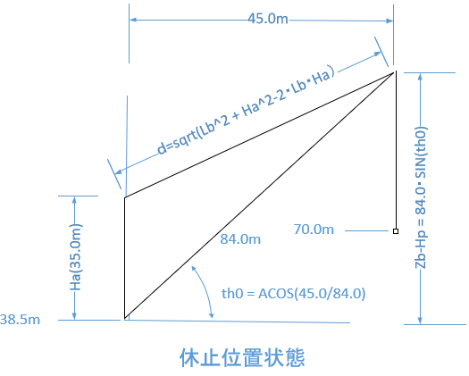
休止状態（初期化）のパラメータ導出

R30の時の起伏角 | 1.2055891055
R30の時のd | 52.808970177 |  | √(Lb*Lb+Ha*Ha-2*cos(90°-th0))
R45の時の起伏角 | 1.0054428966
R45の時のd | 57.584129972
R30時の層数 | 4.1095238095 | あだ巻き+3付加
R30 時のドラム径 | 969.41531629 | 4層(3* 付加分）
R30からR45でのロープ繰り出し量 | 28.650958771 |  | 0.96941531629
R30からR45ドラム回転量 | 9.4076122713
R45の引込引込ドラム回転量 | 73.892387729 | Nbhb_base
R45の引込主巻ドラム回転量 | 16.107612271 | Nbhm_base
R45の時の引込引込層数 | 3.5186851299
R45の時の引込主巻層数 | 0.76702915577
引込ドラム1層巻取り量 | 40.715040791 |  | ドラム径×π×(溝数-3)
引込ドラム2層巻取り量 | 50.243345561
引込ドラム3層巻取り量 | 52.9858102
ｄ
引込ドラム4層巻取り量 | 55.728274838
引込ドラム5層巻取り量 | 58.470739477
84m
引込ドラム6層巻取り量 | 61.213204116
35m
30m
R30からR45でのジブ先高さ変化量 | -7.5306384785
R30からR45でのロープ長変化量 | 7.1627396928
R45で-1.65mから70.0mへの巻上量 | 71.3
R45で-1.65mから70.0 mへの巻取量 | 285.12840486 |  | ロープ掛け数4
主巻ドラム1層巻取り量 | 60.770968291 |  | ドラム径×π×(溝数-3)
主巻ドラム2層巻取り量 | 71.092210582 |  | （ドラム径+層付加径）×π×溝数
主巻ドラム3層巻取り量 | 75.532391426 |  | （ドラム径+層付加径）×π×溝数
主巻ドラム4層巻取り量 | 79.972572269 |  | （ドラム径+層付加径）×π×溝数
主巻ドラム5層巻取り量 | 84.412753113 |  | （ドラム径+層付加径）×π×溝数
主巻ドラム6層巻取り量 | 88.852933957 |  | （ドラム径+層付加径）×π×溝数
R45,70mでの主巻ドラム回転量 | 187.04081274 |  | 溝数*3層+4層目のロープ長/4層目ドラム周 | R45,0mが3層開始位置(プリセット）でドラム回転量を評価
R45,70mでの主巻ドラム層数 | 5.501200

R45の時のジブ先高さ | 105.92954251 |  |  |  | 512
R45,70mの時の揚程分主巻ロープ長 | 143.71817 |  | 4本掛け分

全スパン（主巻ロープ長） | 551.93362629 |  | R45,70mから導出
全スパン（引込） | 518.35440 |  | R45の時の引込ドラム巻取り量+d部ロープ長
全スパン（旋回） | 11.47310 |  | TTB周長
全スパン（走行） | 1000.0 |  | とりあえず1kmで設定

高巻非常限から70mへの繰出量 | 113.6 |  | 高巻非常限98.4m
高巻非常限から70mへのドラム回転 | 43.469583141 |  | 2層溝数+1層分
高巻非常限かのドラム回転 | 230.51039588
高速カウンタ主巻初期値(R45,H70) | 97228718.789 |  | 10^8 -70mまでのドラム回転量*PG1周カウント*減速比
主巻アブソコーダ初期値(R45,H70) | 50000 |  | R45,70mをプリセットポイントとした
引込入限時d | 52.808970177
引込入時ドラム巻取量 | 201.5005828
引込入時ドラム回転数 | 84.656573526 |  | 4×溝数＋(ドラム巻取り量－4層積算巻取量）/5層巻取量×溝数）
高速カウンタ引込初期値(R45） | 85167878.371 |  | 引込入限半径30で1.0*10^8
高速カウンタ旋回初期値 | 15000000 |  | ０°

走行アブソコーダ初期値 | 31.830988618 |  | 50m
旋回PG初期値 | 15000000 |  | 0°

主巻
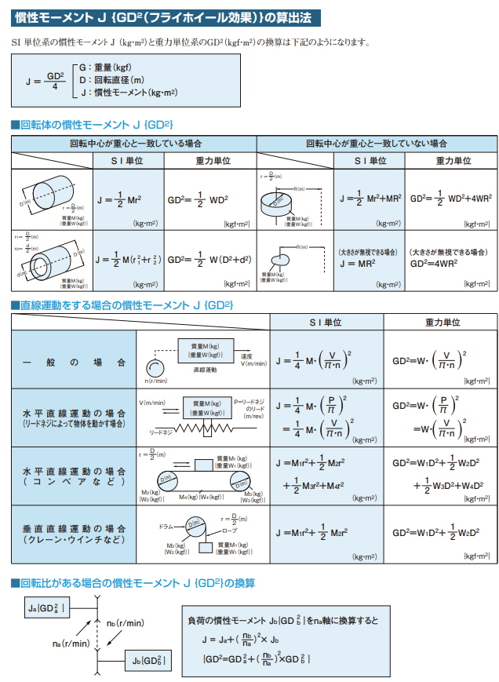
√3R
実機パラメータ | 値 | 変数名 | 説明 | 出展
電動機定格回転数(rpm) | 750 | Rpm_mh | Rated rpm | 展開図
電動機定格容量(ＫＷ） | 220 | Rkw_mh | Rated kw | 展開図
減速比 | 31.129 | Gr_mh | Gier ration | 図面KL0043H
ドラム0径mm | 624.0 | Ddrm_mh |  | D624巻上ドラム BG7293H
ドラム1径mm | 720.0 | Ddrm_bhm |  | D720引込ドラム BG7294H
ロープ掛け数0 | 4 | Nrop0e_mh |  | 主巻ワイヤロープ掛け方図BN9973A
ロープ掛け数1 | 2 | Nrope1_mh |  | 主巻ワイヤロープ掛け方図BN9973A
加速時間0(sec) | 1.5 | Ta0_mh | 0‐100％ 0-14m/min | 運転方案
加速時間1(sec) | 2.5 | Ta1_mh | 100-257.14% 14-36m/min | 運転方案
減速時間0(sec) | 1.5 | Td0_mh | 0‐100％ 0-14m/min | 運転方案
減速時間1(sec) | 2.5 | Td1_mh | 100-257.14% 14-36m/min | 運転方案
ドラム0溝数 | 34 | Ngr_mh |  | D624巻上ドラム BG7293H
ドラム1溝数 | 21 | Ngr_bhm |  | D720引込ドラム BG7294H
ワイヤ直径mm | 24 | Dwire_mh |  | 主巻ワイヤロープ掛け方図BN9973A
PGカウント/回転 | 512 | PgCntR_mh | モータ1回転1逓倍のPGパルスカウント値 | 展開図
PG逓倍 | 4 | PgMul_mh | パルスカウントの倍率 | 展開図
PGドラムカウント | 63752.192 |  | ドラム1回転でのPGカウント
PGプリセット0カウント | 100000000 |  | 高巻1範囲非常上限98.4m | ラダープログラム | 0.27412809063
PGプリセット0ドラム回転数 | 230.51
アブソコーダ入力軸ギア比 | 2.0 |  |  | 巻各層係数計算.xlsx(Lドライブ）
アブソコーダ入力回転数 | 128.0 |  |  | 巻各層係数計算.xlsx(Lドライブ）
アブソコーダカウント/ドラム回転 | 512.0 | AbsCntR_mh | /ドラム回転 | 巻各層係数計算.xlsx(Lドライブ）
アブソコーダプリセット0カウント | 50000.0 |  | 33回転 ドラム3層1溝目 | 巻各層係数計算.xlsx(Lドライブ）
アブソコーダプリセットドラム回転数 | 68.0 |  | 溝数×2 3 層開始位置 | 巻各層係数計算.xlsx(Lドライブ）
位置変換係数

$$P=Tω=2πnT$$
$$T_{r}=P_{r}/2πNr$$
Simパラメータ | 値 | 変数名 | 説明 | 出展
層付加直径mm | 41.569219382 | dRwire_mh |  | 主巻ワイヤロープ掛け方図BN9973A
定格トルク(モータ軸) Tr=P/ω(Nm) | 2801.1269984 | Tr
$$Pr=Mgv=Mg×\frac{πd}{n_{rope}}×\frac{n_{rpm}}{60×gr}$$
定格必要パワー Pr0=Mgv(kW) | 270.28152313 | Pr0
定格必要トルク(モータ軸) Tr0=MgR/nrope/gr | 350.79829098
$$T=I\dot{ω}$$
機構部慣性モーメントI（GD2/4）評価値 | 26.748792482 |  | 50％定格トルク分で計算
0.1%速度でのPGカウント数 | 2560.00000 |  | 定格rpm/60*0.1*PGカウント＊逓倍
0.1%速度でのアブソコーダカウント数 | 20.559606798 |  | 定格rpm/60*0.1*アブソカウント/減速比

引込
パラメータ | 値 | 変数名 | 説明 | 出展
電動機定格回転数(rpm) | 1650 | Rpm_bh | Rated rpm | 展開図
電動機定格容量(ＫＷ） | 90 | Rkw_bh |  | 展開図
減速比 | 78.12 | Gr_bh |  | 減速器図面
ドラム0径mm | 720 | Ddrm_bhb |  | ドラム図面
ドラム1径mm | NA | Ddrm_bhm
ロープ掛け数0 | 6 | Nrope0_bh |  | 図面
ロープ掛け数1 | 1 | Nrope1_bh |  | 図面
加速時間0(sec) | 1.5 | Ta0_bh |  | 運転方案
加速時間1(sec) | NA | Ta1_bh |  | 運転方案
減速時間0(sec) | 1.5 | Td0_bh |  | 運転方案
減速時間1(sec) | NA | Td1_bh |  | 運転方案
ドラム0溝数 | 21 | Ngr_bhb |  | 図面
ドラム1溝数 | NA | Ngr_bhb
ワイヤ直径mm | 24 | Dwire_bh |  | 図面
PGカウント/回転 | 512 | PgCntR_bh |  | 引込PG調整要領書（Lドライブ電気資料）
PG逓倍 | 4 | PgMul_bh |  | 引込PG調整要領書（Lドライブ電気資料）
PGドラムカウント | 159989.76 |  | ドラム1回転でのPGカウント
PGプリセット0カウント | 86673000 |  | R30m | 引込PG調整要領書（Lドライブ電気資料）
PGプリセット0ドラム回転数 | 83.3
アブソコーダ入力軸ギア比 | NA
アブソコーダ入力回転数 | NA
アブソコーダカウント/ドラム回転 | NA
アブソコーダプリセット0カウント | NA
アブソコーダプリセット1カウント | NA
ジブレストDRM回転数 | 0 |  |  | 引込PG調整要領書（Lドライブ電気資料）
ジブ伏出限DRM回転数 | 44.3 |  | 0° | 引込PG調整要領書（Lドライブ電気資料）
引込常用入限DRM回転数 | 83.3 |  | R30m (69.1°) | 引込PG調整要領書（Lドライブ電気資料）
√3R
位置変換係数

$$P=Tω=2πnT$$
$$T_{r}=P_{r}/2πNr$$
Simパラメータ | 値 | 変数名 | 説明 | 出展
層付加直径mm | 41.569219382 | dRwire_bh |  | D720引込ドラム BG7294H
定格トルク(モータ軸) Tr=P/ω(Nm) | 520.87072285 | Tr
定格必要パワー | NA | Pr0
定格必要トルク(モータ軸) Tr0=MgR/nrope/gr | NA
$$T=I\dot{ω}$$
機構部慣性モーメントI（GD2/4）評価値 | 5.1811968908 |  | 50％定格トルク分で計算
0.1%速度でのPGカウント数 | 5632.00000 |  | 定格rpm/60*0.1*PGカウント＊逓倍
0.1%速度でのアブソコーダカウント数 | 0 |  | 定格rpm/60*0.1*アブソカウント/減速比

旋回
パラメータ | 値 | 変数名 | 説明 | 出展
電動機定格回転数(rpm) | 1800 | Rpm_sl | Rated rpm | 展開図
電動機定格容量(ＫＷ） | 33 | Rkw_sl | Rated kw | 展開図
減速比 | 479.4 | Gr_sl | Gier ration | 図面KL3880H
ドラム0径mm | 330 | Ddrm0_sl | ピニオン径 | 図面 KG7420H
ドラム1径mm | 3652 | Ddrm1_sl | TTB径 | 図面 KG7420H
ロープ掛け数0 | 1 | Nrope0_sl |  | 図面
ロープ掛け数1 | 1 | Nrope1_sl |  | 図面
加速時間0(sec) | 12.0 | Ta0_sl | 4ノッチ時 | 運転方案
加速時間1(sec) | 20.0 | Ta1_sl | 3ノッチ時 | 運転方案
減速時間0(sec) | 12.0 | Td0_sl | 4ノッチ時 | 運転方案
減速時間1(sec) | 20.0 | Td1_sl | 3ノッチ時 | 運転方案
ドラム0溝数 | NA |  |  | 図面
ドラム1溝数 | NA
ワイヤ直径mm | NA
PGカウント/回転 | 512 | PgCntR_bh |  | 引込PG調整要領書（Lドライブ電気資料）
PG逓倍 | 4 | PgMul_bh |  | 引込PG調整要領書（Lドライブ電気資料）
PGドラムカウント | 981811.2 |  | ドラム1回転でのPGカウント
PGプリセット0カウント | 15000000 |  | 0° | 引込PG調整要領書（Lドライブ電気資料）
PGプリセット0ドラム回転数 | 0
アブソコーダ入力軸ギア比 | NA
アブソコーダ入力回転数 | NA
アブソコーダカウント/ドラム回転 | NA
アブソコーダプリセット0カウント | NA
アブソコーダプリセットドラム回転数 | NA
√3R
位置変換係数 | 30181.603556 |  | 1°当りのPGカウント数

$$P=Tω=2πnT$$
$$T_{r}=P_{r}/2πNr$$
Simパラメータ | 値 | 変数名 | 説明 | 出展
層付加半径mm | NA |  |  | D720引込ドラム BG7294H
定格トルク(モータ軸) Tr=P/ω(Nm) | 175.0704374 | Tr
定格必要パワー | NA
定格必要トルク(モータ軸) Tr0=MgR/nrope/gr | NA
$$T=I\dot{ω}$$
機構部慣性モーメントI（GD2/4）評価値 | 30.396355093 | Ina | 50％定格トルク分で計算
0.1%速度でのPGカウント数 | 6144.00000 |  | 定格rpm/60*0.1*PGカウント＊逓倍
0.1%速度でのアブソコーダカウント数 | 0 |  | 定格rpm/60*0.1*アブソカウント/減速比

旋回180°PGカウント値 | 5432688.64
旋回360°PGカウント値 | 10865377.28
 | 3.7546933667 | 最高速1800rpmの時のピニオン回転rpm
 | 11.066666667 | 旋回1周に必要なピニオン回転数
 | 2.9474222222 | 旋回1周に必要な分
旋回1°のカウント値 | 30181.603556

360°のピニオン回転数 | 11.066666667
360°のモータ回転数 | 5305.36
360°のPGカウント数 | 10865377.28
定格回転数での時間(分） | 2.9474222222
1rpmでの1秒間カウント数 | 34.133333333

走行
パラメータ | 値 | 変数名 | 説明 | 出展
電動機定格回転数(rpm) | 1700 | Rpm_gt | Rated rpm | 展開図(MAX1960 図面KQ9789H) | #REF!
電動機定格容量(ＫＷ） | 44 | Rkw_gt | Rated kw 8台分 | 展開図
減速比 | 88 | Gr_gt | Gier ration | 図面KQ9789H
ドラム0径mm | 500 |  |  | 図面KG7965H 走行機械部分組立図
ドラム1径mm | NA
ロープ掛け数0 | 1
ロープ掛け数1 | 1
加速時間0(sec) | 9.0 |  |  | 運転方案
加速時間1(sec) | 9.0 |  |  | 運転方案
減速時間0(sec) | 9.0 |  | 通常減速 | 運転方案
減速時間1(sec) | 5.0 |  | 0ノッチ減速 | 運転方案
ドラム0溝数 | NA
ドラム1溝数 | NA
ワイヤ直径mm | NA
PGカウント/回転 | 512 | PgCntR_bh |  | 引込PG調整要領書（Lドライブ電気資料）
PG逓倍 | 4 | PgMul_bh |  | 引込PG調整要領書（Lドライブ電気資料）
PGドラムカウント | 180224 |  | ドラム1回転でのPGカウント
PGプリセット0カウント | 1000000000 |  | 0m | 引込PG調整要領書（Lドライブ電気資料）
PGプリセット0ドラム回転数 | 0
アブソコーダ入力軸ギア比 | NA
アブソコーダ入力回転数 | NA
アブソコーダカウント/ドラム回転 | 1024.0
アブソコーダプリセット0カウント | 32594.9 |  | 50m
アブソコーダプリセット0ドラム回転数 | 31.83099 |  | 50m
位置変換係数 | 0 |  | 1°当りのPGカウント数

$$P=Tω=2πnT$$
$$T_{r}=P_{r}/2πNr$$
Simパラメータ | 値 | 変数名 | 説明 | 出展
層付加半径mm | NA |  |  | D720引込ドラム BG7294H
定格トルク(モータ軸) Tr=P/ω(Nm) | 247.15826457 | Tr
定格必要パワー | NA
定格必要トルク(モータ軸) Tr0=MgR/nrope/gr | NA
$$T=I\dot{ω}$$
機構部慣性モーメントI（GD2/4）評価値 | 6.2475553374 | Ina | 50％定格トルク分で計算
0.1%速度でのPGカウント数 | 5802.66667 |  | 定格rpm/60*0.1*PGカウント＊逓倍
0.1%速度でのアブソコーダカウント数 | 32.96969697 |  | 定格rpm/60*0.1*アブソカウント/減速比

